CustEscape（锈湖）
1 | 烹饪 | 组合道具 | 生鸡蛋、锅、火柴、煤气炉、水笼头 | 需要玩家收集起煮鸡蛋用的所有道具，然后按顺序使用 | 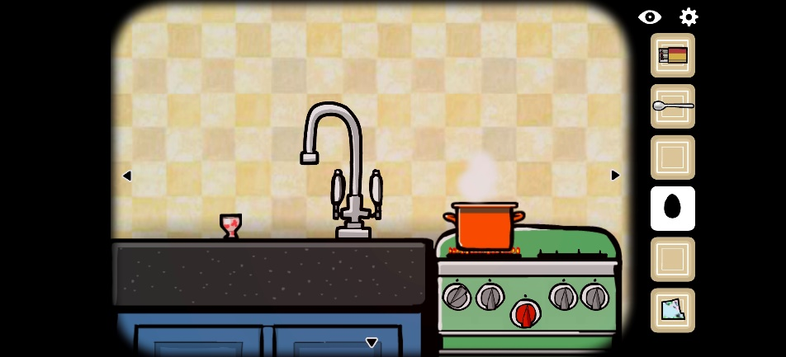
2 | 开关灯 | 改变场景寻物 | 灯、开关 | 点击开关按钮，切换场景的明暗，从而发现线索 | 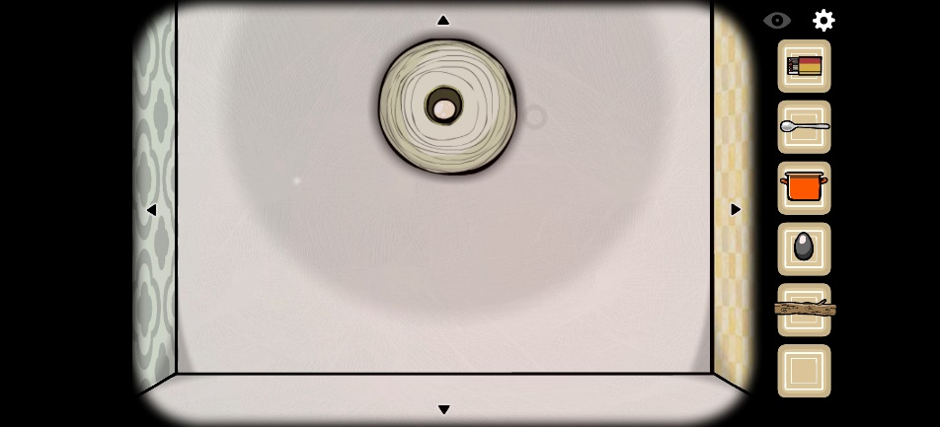 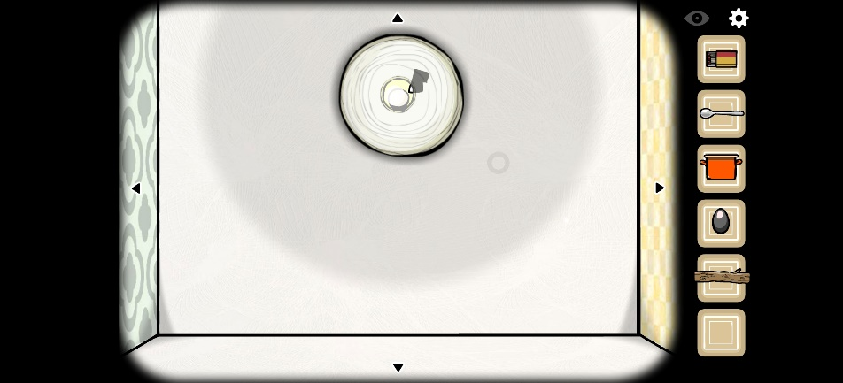 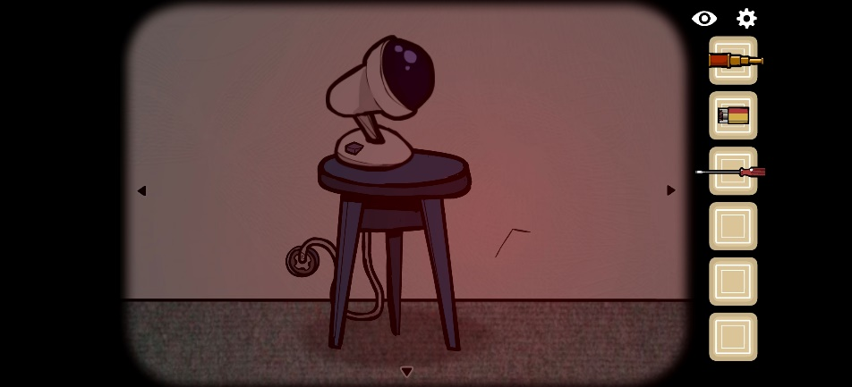 | 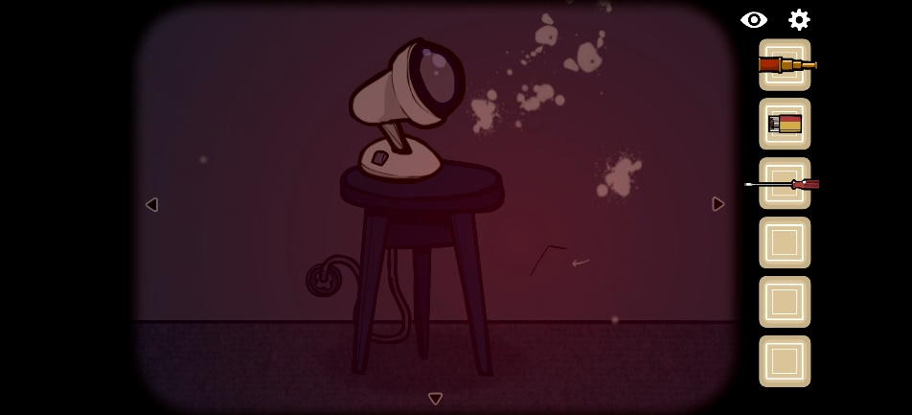
3 | 时间概念 | 场景状态切换 |  | 通关之后场景没变，变的是场景中的道具 | 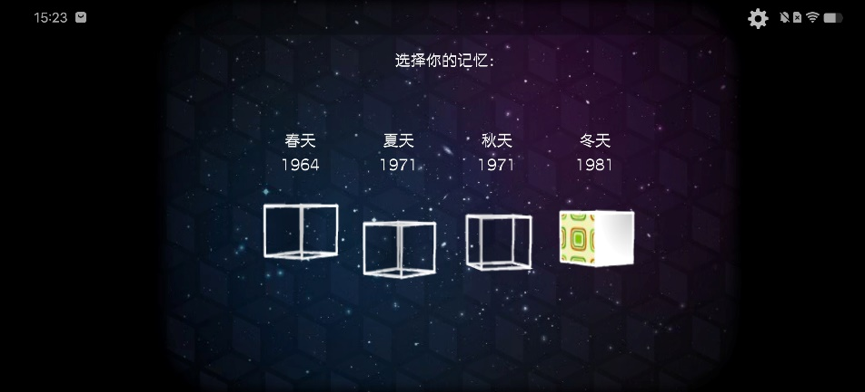 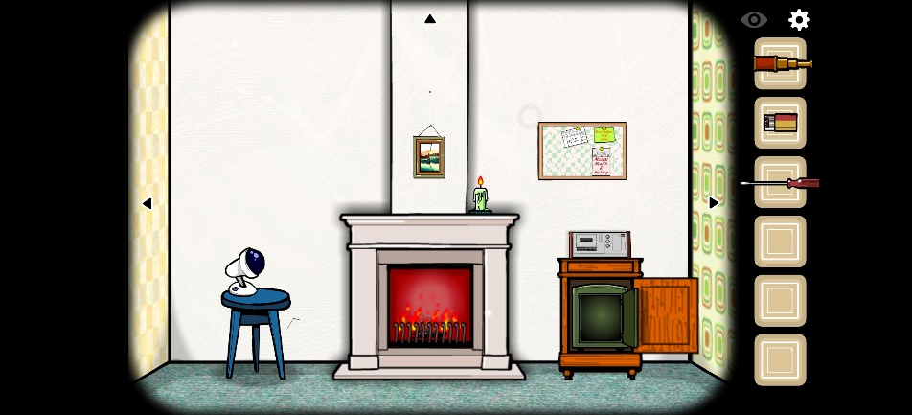 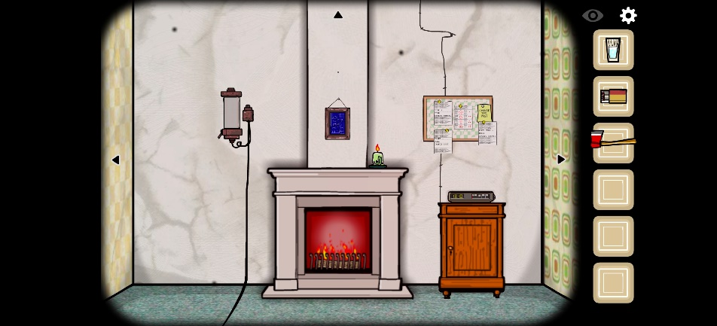
4 | 电视机 | 寻物 | 电视机 | 玩家打开电视机，电视机画面提示一个数字，按下对应数字按钮，切换到另一个频道，一直找到最后的线索 | 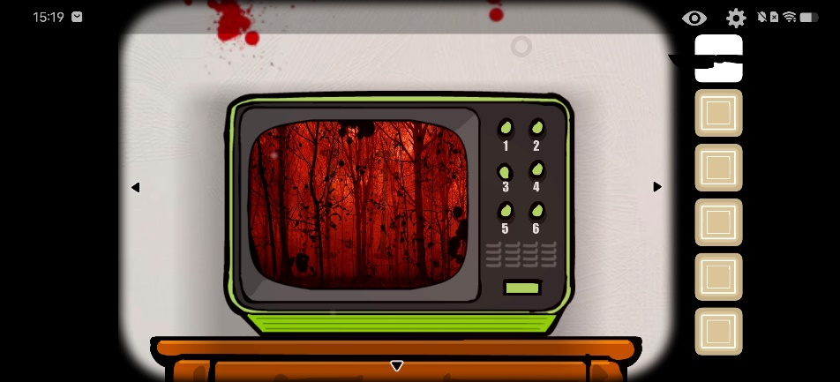
5 | 俄罗斯套娃 | 藏线索的方式 | 套娃 | 套娃上绘有图案，玩家需要将所得线索放进对应的套娃里才能得到关键线索 | 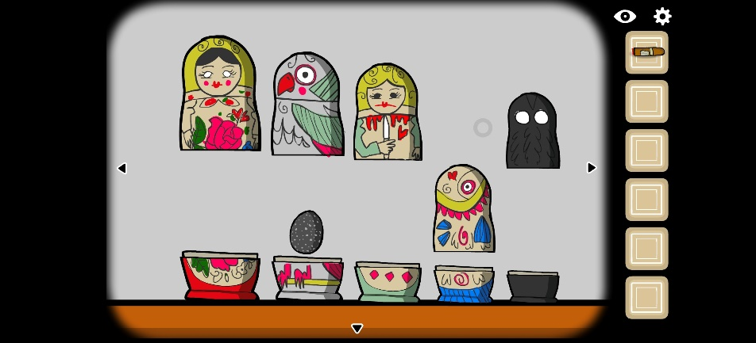 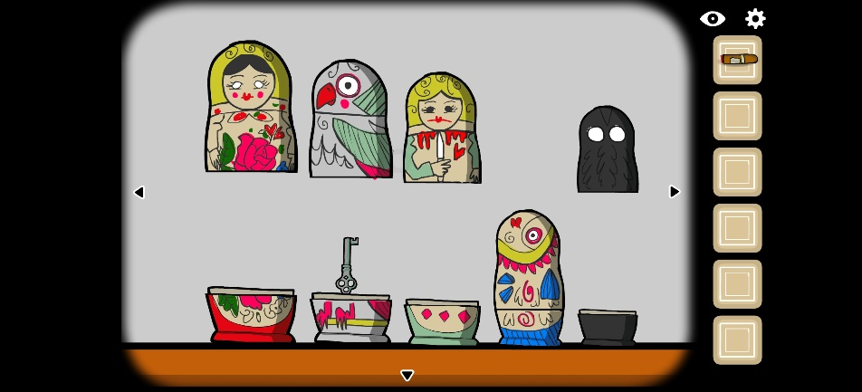
6 | 投影仪切换图片 | 藏线索的方式 | 投影仪、两张投影片 | 通过两张影片的连线提示，找出关键线索 | 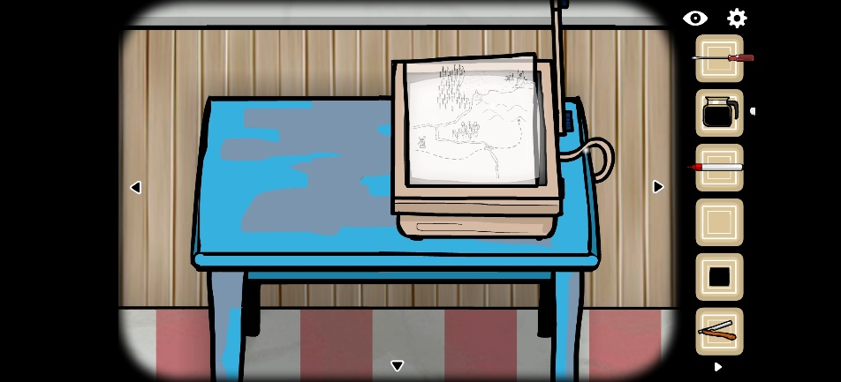 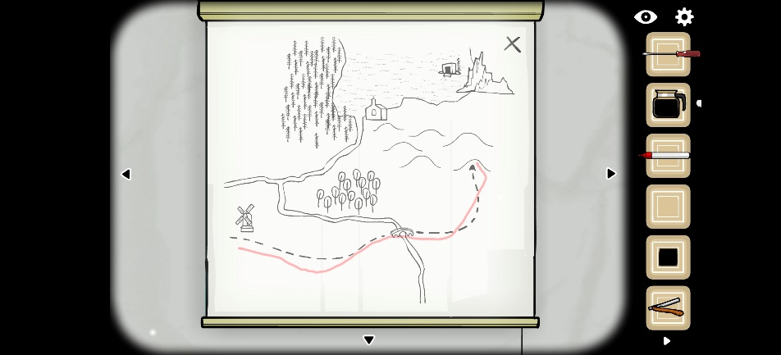 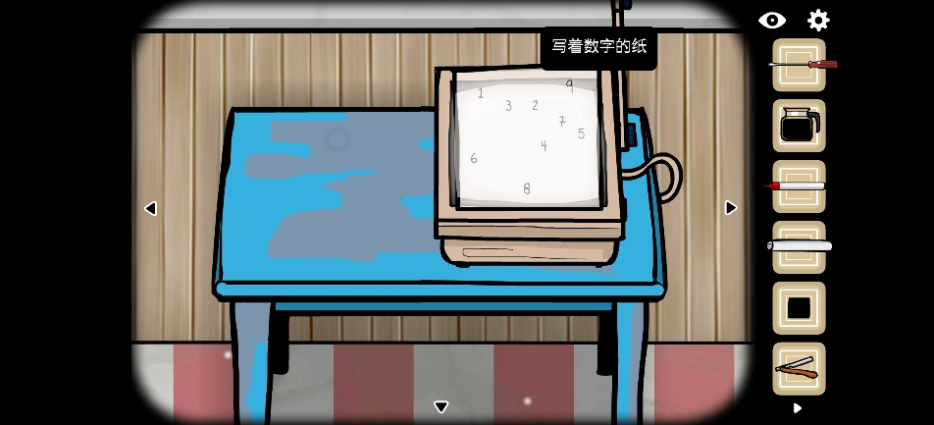 |  | 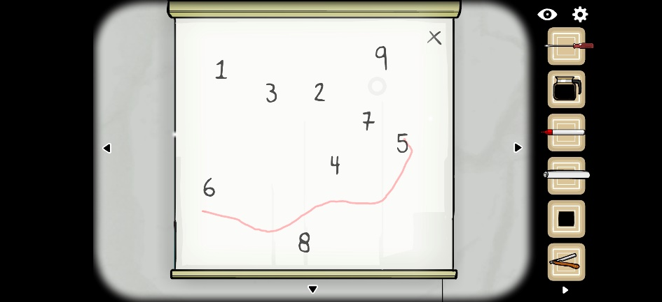
7 | 旋转拼图 | 简单机关 | 拼图 | 不需要放碎片，只是每块碎片方向错乱，需要调方向 | 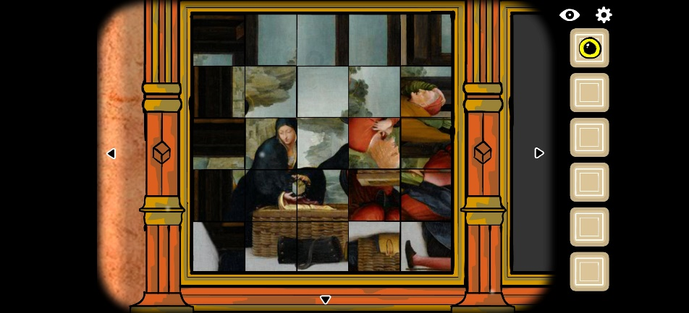
8 | 镕铸钥匙 | 组合道具 | 模具、金属块、火炉 | 利用熔炉将金属块烧成液态，然后倒进模具里得到钥匙 | 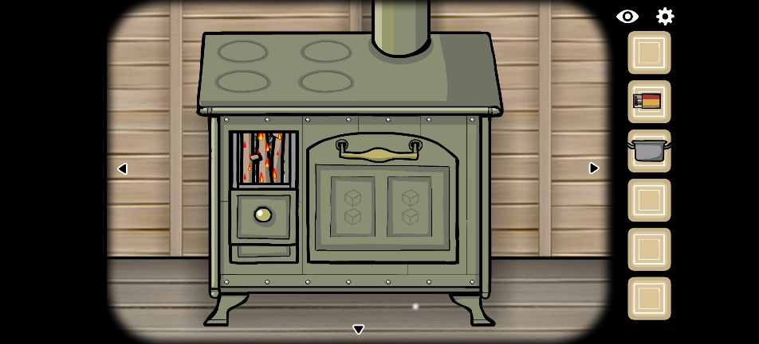 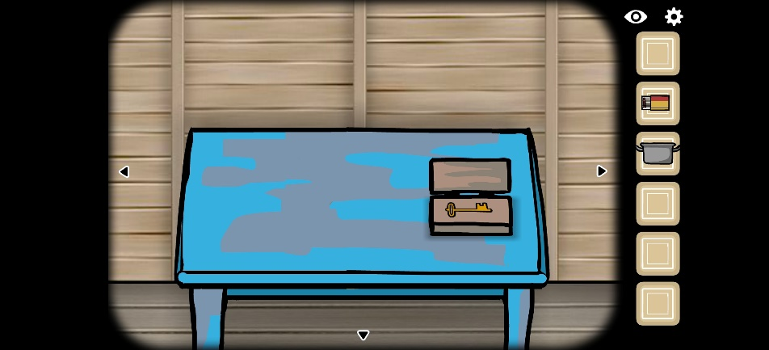
9 | 算术旗帜 | 简单数学机关 | 带有数字和运算符号的彩旗 | 旗帜可以拖动位置，使等式成立则 | 